Capildrain 500
Kapillarbrecher SYTEC Capildrain
Kapillarbrecher, Trennen und Planumsentwässerung

100 |  | Geokunststoffe

 |  | Geokunststoffe nach Norm
 |  | SN 670 090 "Geokunststoffe; Grundnorm"
 |  | Verlegeart und Überlappung
 |  | nach Angabe Lieferant

 | 000 | Für Produkteevaluation sowie
 |  | Projektierungs- und Einbausupport:
 |  | SYTEC Bausysteme AG
 |  | Neuenegg BE
 |  | Tel. 031 980 14 14

200 |  | Geokunststoffe zum Trennen
 |  | und Drainieren von Schichten
 |  | Liefern und Verlegen

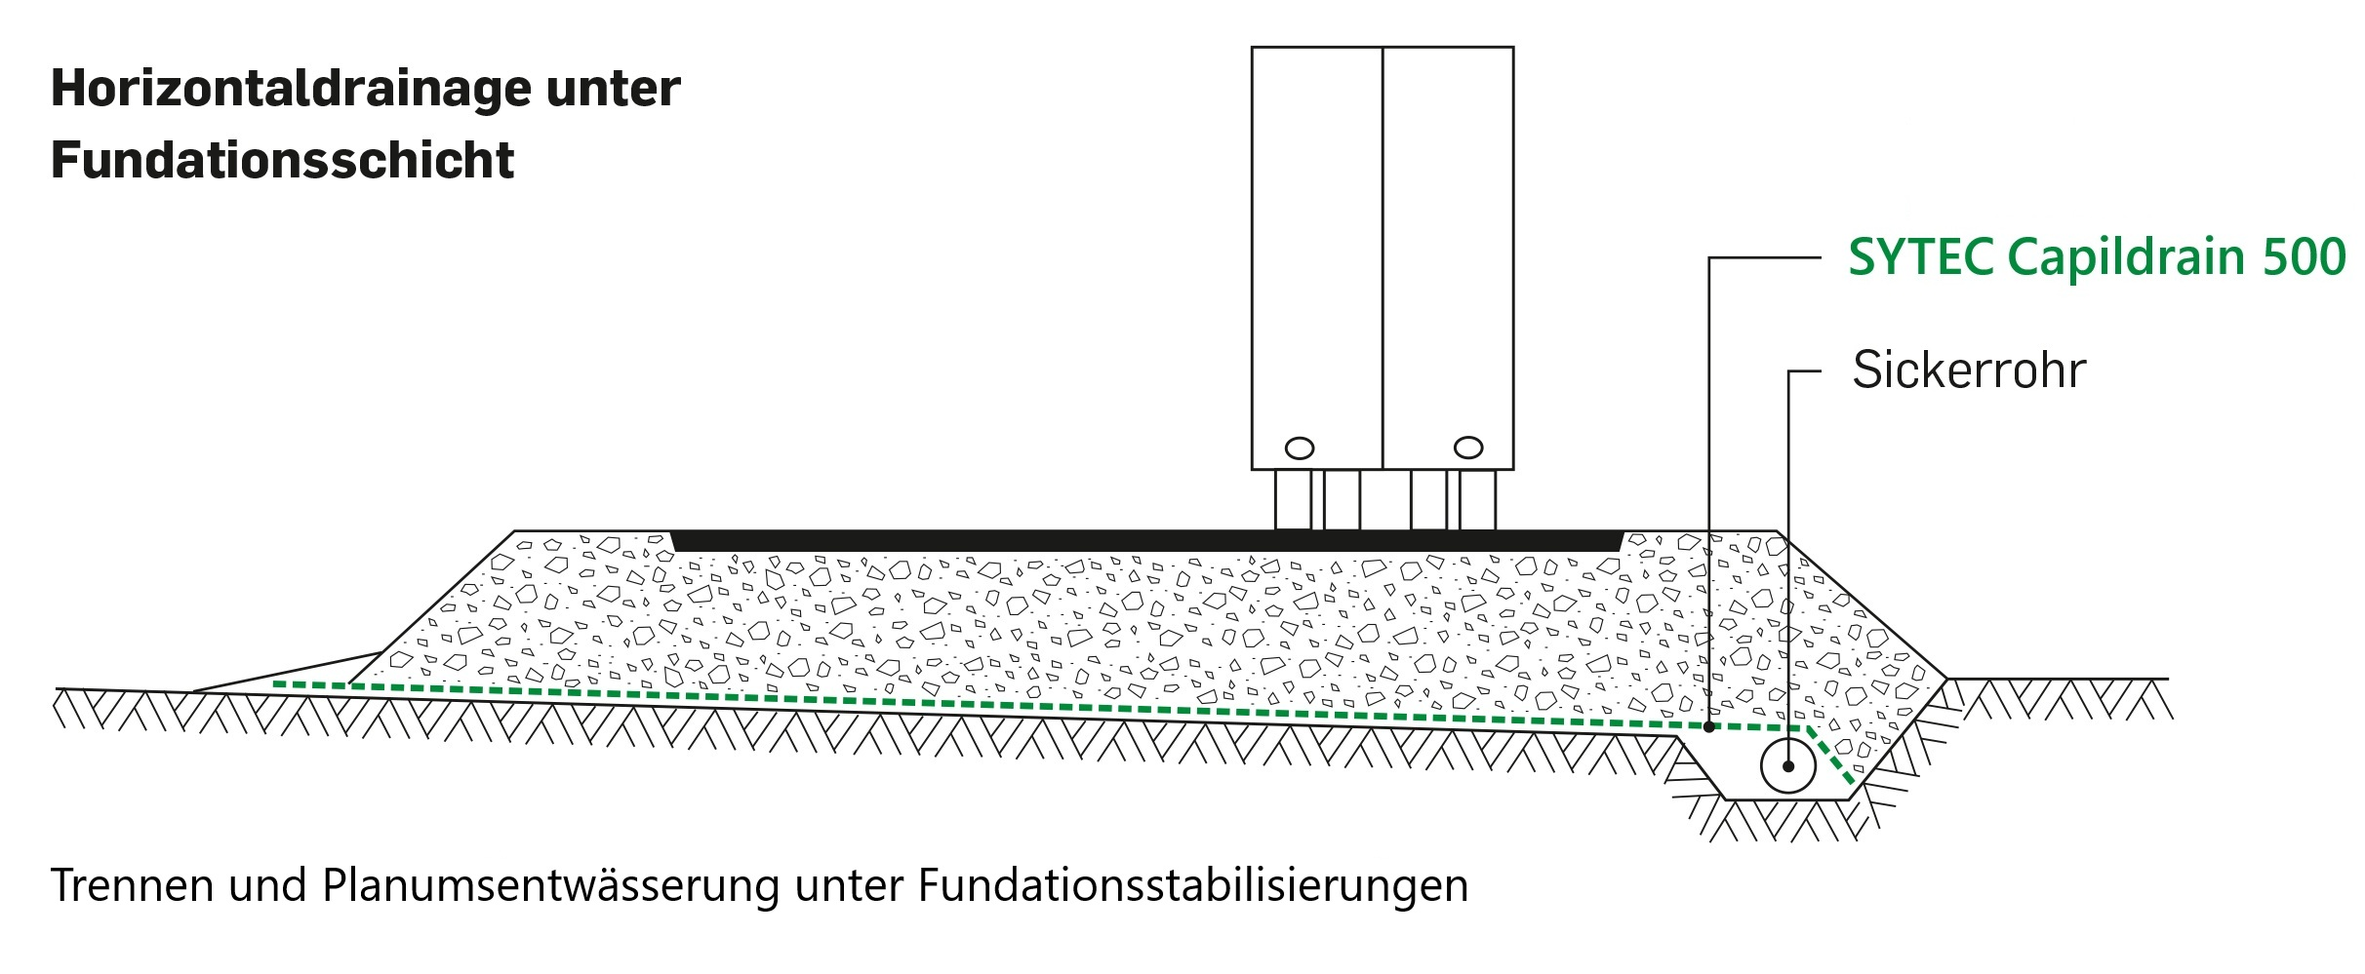
 | 000 | Geokunststoffe mit der Funktion
 |  | Trennen und Drainieren

 |  | Geokunststoffe nach Norm VSS 70 243
 |  | "Geokunststoffe; Anforderungen für die
 |  | Funktionen Schützen und Drainieren"

 | 000 | Geokomposite zum Trennen und
 |  | zur Planumsentwässerung unter
 |  | Fundationsstabilisierungen

 | 000 | Kapillarbrecher SYTEC Capildrain 500
 |  | Filtervlies - Sickerkörper - Filtervlies
 |  | Rohstoff Sickerkörper: PP
 |  | Rohstoff Filtervlies: PP
 |  | Zugfestigkeit l / q min. 18 / 18 kN/m
 |  | Stempeldurchdrückkraft min. 2.8 kN
 |  | Höchstzugkraftdehnung l / q min. 32 / 42 %
 |  | Dicke bei 2 kN/m² 5.2 mm
 |  | Wasserableitvermögen in der Ebene, i= 0.1, s/r
 |  | bei 50 kN/m² 0.22 l/ms
 |  | bei 100 kN/m² 0.18 l/ms
 |  | Wasserableitvermögen in der Ebene, i= 1.0, s/r
 |  | bei 50 kN/m² 0.98 l/ms
 |  | bei 100 kN/m² 0.84 l/ms
 |  | Witterungsbeständigkeit min. 60 %
 |  | Oxidationsbeständigkeit min. 100 Jahre
 |  | Rollengrösse 2.45 x 92 m
 |  | Mindestüberlappung 0.15 m | m²

